12-7
ＦＡＸ番号：０７６－４３２－４２２１

離婚前後の親支援講座(12/7) 申込書

 |  |  | 令和 年 月 日

ふりがな |  |  | 生年月日
氏 名 |  |  | 昭和・平成 年 月 日 （ 歳）
該当するものに〇をつけてください | 母子家庭の母 ・父子家庭の父 ・離婚後の別居親 ・離婚を考える母 ・離婚を考える父 ・ 寡婦
住 所 | 〒 ー
連絡先 | 自宅 | 携帯
E-mail | ＠
託児申込 | 利用する ・ 利用しない
講座を知ったのは | １. 富山県母子寡婦福祉連合会 ２. ＨＰ ３. 広報誌 ４. 福祉事務所、市町村窓口 ５. 友人・知人 ６. 富山情報 ７. その他（ ）

会場
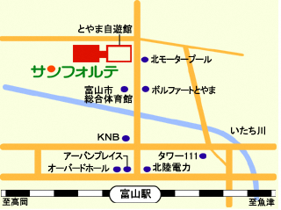
〒930-0805 富山県富山市湊入船町６－７
富山県民共生センター サンフォルテ
・富山駅北口より徒歩約１０分
・駐車場に限りがありますので、
公共交通機関をご利用ください

〈お問い合わせ先〉
（公財）富山県母子寡婦福祉連合会 電話番号：076-432-4298 FAX：076-432-4221
〒930-0094 富山県富山市安住町５－２１ 富山県総合福祉会館３階

